Hoja1
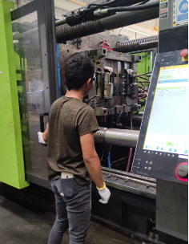

Semiautomatic

